Sheet1
探索イベント 「醍醐の花見」

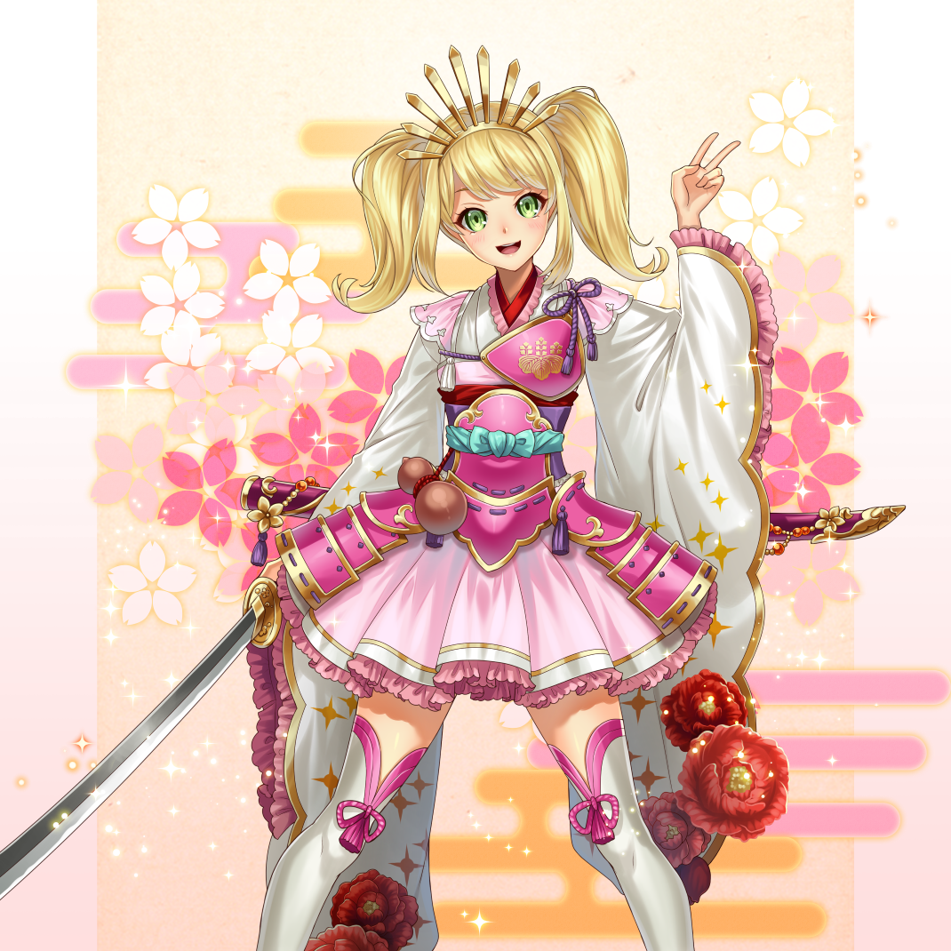
■開催日時
 | 4/4 15:00 ～4/11 14:00

■目的
 | ・探索機能への誘導・活性化
 | ・挿話・献上機能への誘導 （絆Lv.上昇によるステータス補正が入るとなおよいタイミング）
 | ・イベントポイント交換所の設置 （ユーザーが欲しがるアイテムを検証）

■たてつけ
 | ・秀吉が晩年に行った「醍醐の花見」をモチーフとした話
 | 戦姫・豊臣秀吉ちゃんが豪華なお花見女子会を開催するために、桜を700本くらい植えたいらしい。
 | 桜の苗木を集めてお花見を開催しよう。

■概要 |  |  |  |  | 限定★4武将
 | ・期間限定で限定武将★4「戦姫・豊臣秀吉」の将魂が出現 （★3から変更） |  |  |  | 310000980 「戦姫・豊臣秀吉」 兵種：武士
 | 探索抽選で少し出るくらい。 |  |  |  | ↓
 | 今回、野良には出さない。 |  |  |  | 410000980
 | （制御が難しいため。イベントアドオンで野良将魂が出せるまでは基本出さない。）

 | ・「戦姫・豊臣秀吉」の挿話1～5話もあわせて追加。
 | 5話に醍醐の花見にちなんだエピソードを入れる。

 | ・可能であれば、「戦姫・豊臣秀吉」のみに効果の高い、イベント専用特産品「お花見団子」（item_id = 31001）を作成する。
 | ・探索抽選でのドロップと、イベント商店で手に入る
 | ※他の武将にももちろん使える

 | ・挿話と特産品の追加で、挿話・献上への誘導につなげる

 | ・さらにイベントアイテム「桜の苗木」（item_category = 9000 ※新設）が探索抽選でドロップ
 | ・「桜の苗木」を集めると、専用商店にてアイテムと交換できる
 | ・交換アイテムはじい・専用特産品・素材・炎符・（召喚券）など ※それぞれ上限は設ける
 | ・「戦姫・豊臣秀吉」も6体交換できるようにしておく

■新規追加

 | ①桜の苗木を探索でドロップ・回収 （あわせてイベントドロップを光らせる演出を修正する）
 | ②桜の苗木を使ってイベント専用商店でアイテムと交換する（1.00.07 イベント商店）
 | ③専用特産品（もしくは召喚券）
 | ④できれば・・・フキダシバナー設置、イベントポイント所持数設置
 | ⑤できれば・・・探索抽選は探索詳細マスタ（m_search_detail）の同時期開催のテーブルを合算して抽選できるようにする

■部材作成

 | ①アイテム「桜の苗木」アイコン |  | ②特産品「お花見団子」
 | \item | 90001.png | \item | 31001.png

 | 商店通貨用の画像も作る

 | ③イベントバナー |  | ④イベントフキダシバナー
 | \banner | 200002.png | \map | 200002.png
探索イベント
醍醐の花見
武将画像
410000980
イベント
醍醐の花見
4/11 14時
ま
で

 | ⑤イベント説明用画像
 | \eventDescriptionImage\map_200002 |  | \eventDescriptionImage\map_200002 |  | \eventDescriptionImage\map_200002
 | 200002_1.png |  | 200002_2.png |  | 200002_3.png
武将画像
410000980
★★★★
戦姫・豊臣秀吉
武士
探索で限定武将の将魂を
手に入れよう！
探索イベント
「醍醐の花見」開催中！
4月11日 14:00 まで
将魂
画像
武将画像
410000980
探索すると、限定武将の将魂の他に
「桜の苗木」が手に入ることがあるぞ！
お花見したいの！
桜を集めて
きてくれない？
イベント商店
スクショ画像
じい
画像
桜の苗木
画像
霊鉄
画像
兵糧
画像
桜の苗木を「イベント商店」で
好きなアイテムと交換しよう！
挿話画面
画像
あわせて
戦姫・豊臣秀吉の挿話も追加！
絆Lv.を上げてクリアしよう！
戦姫・秀吉の
絆上昇画面
画像
お花見団子
画像
「お花見団子」は
戦姫・豊臣秀吉に献上すると
効果の高い限定特産品！
探索やイベント商店で入手せよ！

 | ⑥ツイッター用画像
 | プレハブは不要です

武将画像
410000980
探索で限定武将の将魂を
手に入れよう！
探索イベント
「醍醐の花見」開催中！

■UI
 | ※イベント商店は別途

 | ＜探索画面＞
 | できれば・・・フキダシバナー設置、イベントポイント所持数設置
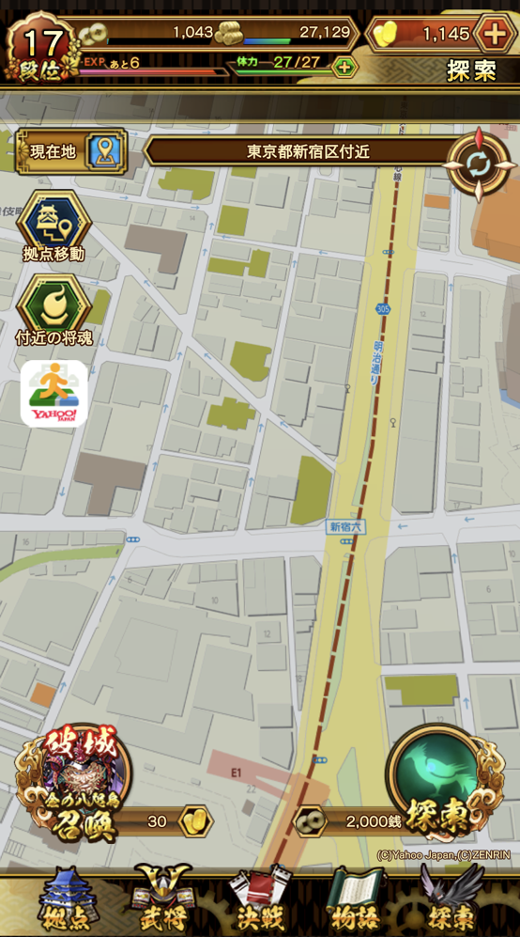
フキダシバナー
×999999999
ｱｲｺﾝ
① ②

 |  |  | ①イベントポイントアイテムアイコン
 |  |  | ②イベントポイントアイテム所持数

 |  |  | ※マスタで時限設定（必須）

③
 |  |  | ③フキダシバナー

 |  |  | ※マスタで時限設定（必須）
 |  |  | いずれはイベントページへ遷移するようにしたいです

■KPI抽出項目

 | ・探索回数 /day
 | ・イベントポイント獲得数
 | ・イベント商店アイテム交換数
 | ・イベント武将の覚醒進捗・絆レベル（挿話）進捗

イベント商店UI
イベント商店のUI変更

イベント商店タブ内のリスト上部に、イベント専用の情報①～④を表示します
スクロールはリスト部分から動かし、イベント専用情報が隠れないようにしてください。

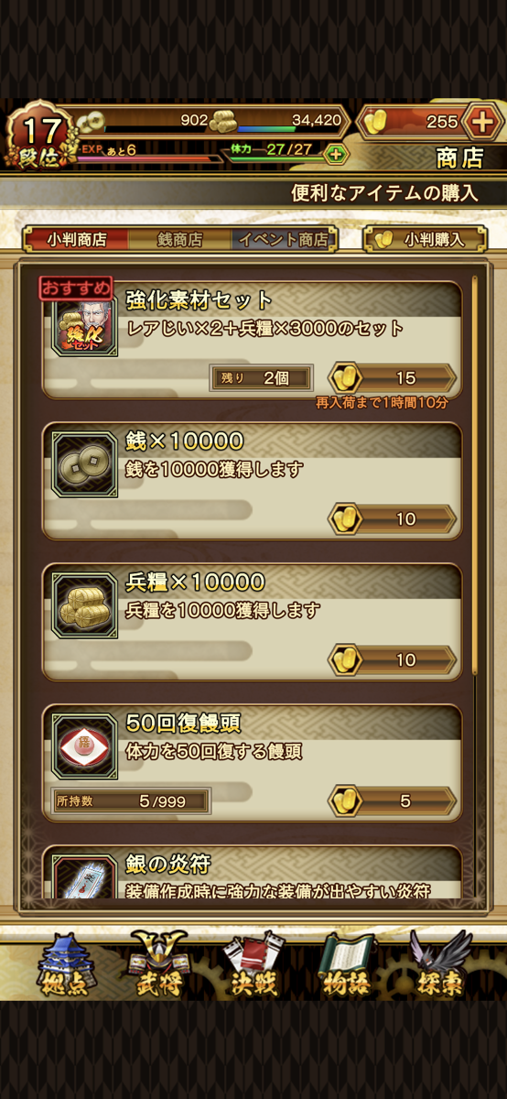
×999999999
ｱｲｺﾝ
yyyy/mm/dd hh:mm まで
m_shopマスタ nameのショップ名
①
②
③ ④

 | ①イベントショップ名
 | 最大20文字程度
 | ※商店マスタ（m_shop）のname部分をセンターに表示
⑤
 | ②終了期間
 | yyyy/mm/dd hh:mm まで
 | ※商店マスタ（m_shop）のend_dateを表示

 | ③イベント用ポイントアイテムアイコン
 | イベント商店で使用する専用ポイントアイテムのアイコンを表示
 | ※商店マスタ（m_shop）にcurrency_item_idを追加

 | ④イベント用ポイントアイテム所持個数
 | 最大9桁程度
 | 現在の所持個数を表示する

 | ⑤商品リスト部分
 | 小判商店や銭商店と同様
 | スクロールする部分はリスト部分のみ
 | ※商品ごとの期間表示は、小判商店や銭商店と同じく個別にも表示します

ボツ
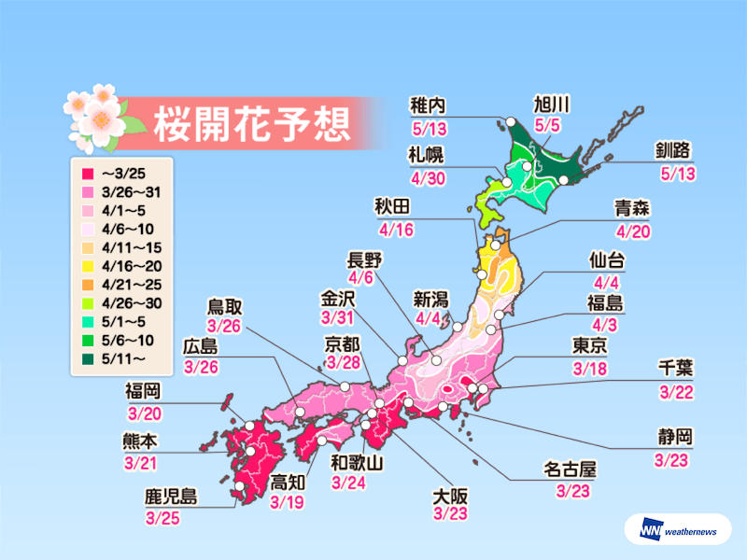
・桜の名所（もしくは城）の付近に限定武将の野良将魂がわく
（日本さくら名所100選うち29ヶ所）
・将魂を集めると、限定の武将が手に入る

・日本さくら名所100選（各都道府県から最低1か所）
https://ja.wikipedia.org/wiki/%E6%97%A5%E6%9C%AC%E3%81%95%E3%81%8F%E3%82%89%E5%90%8D%E6%89%80100%E9%81%B8

・日本さくら名所100選に選ばれているお城（29か所）
https://kojodan.jp/blog/story/180.html

 | 松前公園（松前城） 北海道松前郡松前町松城
 | 弘前公園（弘前城） 青森県弘前市下白銀町1
 | 船岡城址公園（船岡城） 宮城県柴田郡柴田町大字船岡
 | 千秋公園（久保田城） 秋田県秋田市千秋公園
 | 鶴ヶ城公園（会津若松城） 福島県会津若松市追手町1-1
 | 霞ヶ城公園（二本松城） 福島県二本松市郭内4
 | 小田原城址公園（小田原城） 神奈川県小田原市城内6-1
 | 高田公園（高田城） 新潟県上越市本城町
 | 高岡古城公園（高岡城） 富山県高岡市古城1-6
 | 兼六園（金沢城） 石川県金沢市丸の内1-1
 | 霞ヶ城公園（丸岡城） 福井県坂井市丸岡町霞町1-59
 | 高遠城址公園（高遠城） 長野県伊那市高遠町東高遠
 | 懐古園（小諸城） 長野県小諸市丁311
 | 岡崎公園（岡崎城） 愛知県岡崎市康生町561
 | 豊公園（長浜城） 滋賀県長浜市公園町1325
 | 大阪城公園（大坂城） 大阪府大阪市中央区大阪城
 | 姫路城 兵庫県姫路市本町68
 | 明石公園（明石城） 兵庫県明石市明石公園1-27
 | 郡山城址公園（大和郡山城） 奈良県大和郡山市城内町
 | 久松公園（鳥取城） 鳥取県鳥取市東町2丁目
 | 松江城山公園（松江城） 島根県松江市殿町
 | 鶴山公園（津山城） 岡山県津山市山下135
 | 徳島中央公園（徳島城） 徳島県徳島市徳島町城内
 | 松山城山公園（松山城） 愛媛県松山市丸之内1
 | 小城公園（小城陣屋） 佐賀県小城市小城町185
 | 熊本城 熊本県熊本市中央区古京町
 | 岡城趾（岡城） 大分県竹田市竹田
 | 忠元公園（大口城） 鹿児島県伊佐市大口原田
 | 名護城公園（名護城） 沖縄県名護市名護

※上記名所が存在しない県（関東が弱い）

 | 岩手・山形
 | 茨城・栃木・群馬・埼玉・千葉・東京
 | 山梨
 | 静岡・岐阜
 | 三重・京都・和歌山
 | 広島・山口
 | 香川・高知
 | 福岡・長崎・宮崎

・開花予想

 | 3/18（東京）
 | ｜
 | 5/13（釧路・稚内）

 | ※北海道はイベント期間内に桜が咲かないね・・・

